SC8201
システム名 |  |  |  | システム種別 |  |  |  |  |  | 詳細設計書 |  |  |  |  | 作成者 |  |  | 作成日 |  | 更新者 | 更新日 | 版数
POSサーバー |  |  |  | POSサーバ |  |  |  |  |  |  |  |  |  |  | DuNT |  |  | 2024-11-15 |  | DuNT | 2024-11-15 | 0.1

機能カテゴリ |  |  | 82_店舗マスタ設定 |  |  |  |  |  | 項目 |  |  | 画面設計書 |  |  | SC8201

 | ■初期化のイメージ
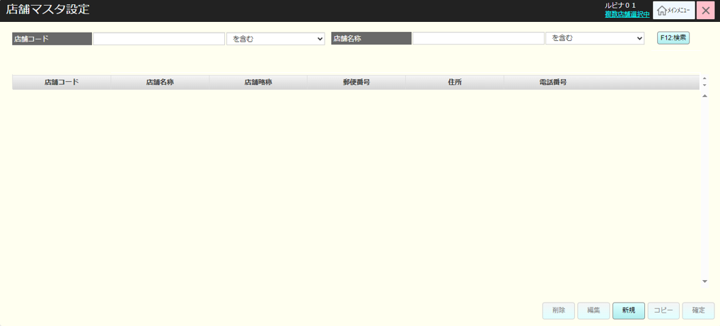
0

1
2
3
4
5
6
7

7
8

 | ■画面項目定義

 | 画面項目ID | 項目 |  | タイプ | I/O | 多言語 | 出力 |  |  |  |  |  |  |  |  | インプット |  |  |  |  | 備考
 |  |  |  |  |  |  | マッピングデータ |  |  |  | 初期値 |  | 表示コントロール | Control enable |  | 必須 | 数字 | 桁 | マッピングデータ
 |  |  |  |  |  |  | API名 | 項目 |  |  |  |  |  |  |  |  |  |  | API名 | 項目
 | 0 | 画面タイトル |  | テキスト | － | ● | － | － |  |  | 店舗マスタ設定 |  | ー | － |  | － | ー | ー | － | ー | イベントID：SC8201-01
 | 1 | 店舗コード（タイトル） |  | テキスト | － | ● | － | － |  |  | 店舗コード |  | ー | － |  | － | ー | ー | － | ー
 | 2 | 店舗コード（値） |  | EditText | I | － | － | － |  |  | － |  | ー | 店舗が選択された場合のみ有効になる。 |  | － | ● | ー | AP8201 | code | 最大5桁
 | 3 | 店舗コード検索タイプ |  | ドロップダウン | I | － | － |  |  |  | を含む/から始まる/で終わる |  | ー | 店舗が選択された場合のみ有効になる。 |  | － | ー | ー | AP8201 | code_filter_type
 | 4 | 店舗名称（タイトル） |  | テキスト | － | ● | － | － |  |  | 店舗名称 |  | ー | ー |  | － | ー | ー | － | ー
 | 5 | 店舗名称（値） |  | EditText | I | － | － | － |  |  | － |  | ー | 店舗が選択された場合のみ有効になる。 |  | － | ー | ー | － | name
 | 6 | 店舗名称検索タイプ |  | ドロップダウン | I | － | － | － |  |  | を含む/から始まる/で終わる |  | ー | 店舗が選択された場合のみ有効になる。 |  | － | ー | ー | AP8201 | name_filter_type
 | 7 | 業態（タイトル） |  | テキスト | I | － | － | － |  |  | 業態 |  | ー | 店舗が選択された場合のみ有効になる。 |  | － | ー | ー | － | －
 | 8 | 業態（値） |  | ドロップダウン | I | － | － | － |  |  | 1: FO 2: FS 3: FM 4: BL |  | ー | 店舗が選択された場合のみ有効になる。 |  | － | ー | ー | AP8201 | store_type
 | 9 | 検索 |  | ボタン | I | － | － | － |  |  | F12：検索 |  | ー | 店舗が選択された場合のみ有効になる。 |  | － | ー | ー | － | ー | イベントID：SC8201-02

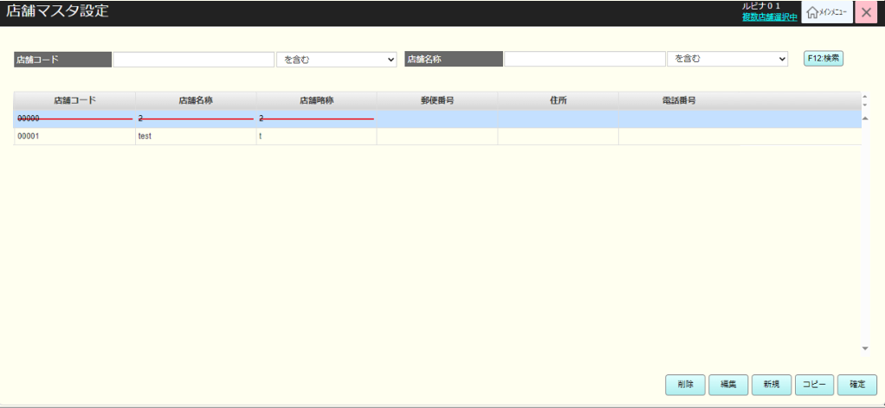
29

27

8
10
12
14
16
18
20
22

9
11
13
15
17
19
21
23

24
25
26
27
28

 | ■画面項目定義

 | 画面項目ID | 項目 |  | タイプ | I/O | 多言語 | 出力 |  |  |  |  |  |  |  |  | インプット |  |  |  |  | 備考
 |  |  |  |  |  |  | マッピングデータ |  |  |  | 初期値 |  | 表示コントロール | Control enable |  | 必須 | 数字 | 桁 | マッピングデータ
 |  |  |  |  |  |  | API名 | 項目 |  |  |  |  |  |  |  |  |  |  | API名 | 項目
 | 8 | 業態（タイトル） |  | テキスト | － | ● | － | － |  |  | 業態 |  | ー | ー |  | － | ー | ー | － | －
 | 9 | 業態（値） |  | テキスト | － | － | AP8201 | business_type_code |  |  |  |  | ー | ー |  | － | ー | ー | － | － | business_type_code = 1:FO business_type_code = 2:FS business_type_code = 3:FM business_type_code = 4:BL
 | 10 | 店舗コード（タイトル） |  | テキスト | － | ● | － | － |  |  | 店舗コード |  | ー | ー |  | － | ー | ー | － | ー
 | 11 | 店舗コード（値） |  | テキスト | O | － | AP8201 | code |  |  | － |  | ー | － |  | － | ー | ー | － | ー
 | 12 | 店舗名称（タイトル） |  | テキスト | － | ● | － | － |  |  | 店舖名称 |  | ー | ー |  | － | ー | ー | － | ー
 | 13 | 店舗名称（値） |  | テキスト | O | － | AP8201 | name |  |  | － |  | ー | － |  | － | ー | ー | － | ー
 | 14 | 郵便番号（タイトル） |  | テキスト | － | ● | － | － |  |  | 郵便番号 |  | ー | ー |  | － | ー | ー | － | ー
 | 15 | 郵便番号（値） |  | テキスト | O | － | AP8201 | post_code |  |  | － |  | ー | － |  | － | ー | ー | － | ー | 形式:xxx-xxxx
 | 16 | 住所（タイトル） |  | テキスト | － | ● | － | － |  |  | 住所 |  | ー | ー |  | － | ー | ー | － | ー
 | 17 | 住所（値） |  | テキスト | O | － | AP8201 | address |  |  | － |  | ー | － |  | － | ー | ー | － | ー
 | 18 | 電話番号（タイトル） |  | テキスト | － | ● | － | － |  |  | 電話番号 |  | ー | ー |  | － | ー | ー | － | ー
 | 19 | 電話番号（値） |  | テキスト | O | － | AP8201 | phone_number |  |  | － |  | ー | － |  | － | ー | ー | － | ー | 最大数字の13桁。11桁の形式：xxx-xxxx-xxxx 10桁の形式：xx-xxxx-xxxx 13桁の形式: xxx-xx-xxxx-xxxx
 | 20 | 合計POS台数（タイトル） |  | テキスト | － | ● | － | － |  |  | 合計POS台数 |  | ー | ー |  | － | ー | ー | － | ー
 | 21 | 合計POS台数（値） |  | テキスト | O | － | AP8201 | total_pos |  |  | － |  | ー | － |  | － | ー | ー | － | ー
 | 22 | 基本ポイント（タイトル） |  | テキスト | － | ● | － | － |  |  | 基本ポイント |  | ー | ー |  | － | ー | ー | － | ー
 | 23 | 基本ポイント（値） |  | テキスト | O | － | AP8201 | default_point |  |  | － |  | ー | － |  | － | ー | ー | － | ー
 | 24 | 削除 |  | ボタン | I | ● | － | － |  |  | F10：削除 |  | ー | 1件が選択された場合に有効になる。ログイン中のユーザーが直属の店舗にのみ権限を持つ場合は、常に無効になる。 |  | － | ー | ー | － | ー | イベントID：SC8201-03
 | 25 | 編集 |  | ボタン | I | ● | － | － |  |  | F1：編集 |  | ー | 1件が選択された場合に有効になる。 |  | － | ー | ー | － | ー | イベントID：SC8201-04
 | 26 | 新規 |  | ボタン | I | ● | － | － |  |  | F2：新規 |  | ー | 有効 |  | － | ー | ー | － | ー | イベントID：SC8201-05
 | 27 | コピー |  | ボタン | I | ● | － | － |  |  | F3：コピー |  | ー | 1件が選択された場合に有効になる。 |  | － | ー | ー | － | ー | イベントID：SC8201-06
 | 28 | 確定 |  | ボタン | I | ● | － | － |  |  | F11：確定 |  | ー | データが変更された場合に有効になる。 |  | － | ー | ー | － | ー | イベントID：SC8201-07
 | 29 | CSV出力 |  | ボタン | I | ● | － | － |  |  | － |  | ー | 店舗が選択された場合は有効になる。 |  | － | ー | ー | － | ー | イベントID：SC8201-08
 | 30 | ワーニング |  | テキスト | O | － | AP8201 | total_count |  |  | 検索結果が1000件を超えたため、最初の1000件を表示しています。 |  | total_count > 1000の場合に表示される。

MD8201
システム名 |  |  |  | システム種別 |  |  |  |  |  | 詳細設計書 |  |  |  |  | 作成者 |  |  | 作成日 |  | 更新者 | 更新日 | 版数
POSサーバー |  |  |  | POSサーバ |  |  |  |  |  |  |  |  |  |  | DuNT |  |  | 2024-11-15 |  | DuNT | 2024-11-15 | 0.1

機能カテゴリ |  |  | 82_店舗マスタ設定 |  |  |  |  |  | 項目 |  |  | 画面設計書 |  |  | MD8201

 | ■イメージ
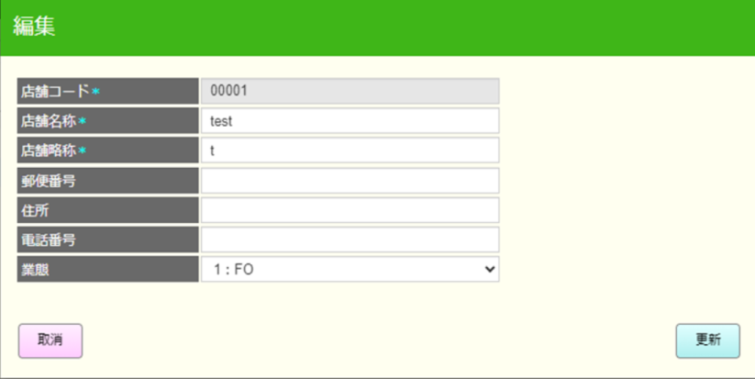

0

1
2

3
4

5
6

7
8

9
10

11
12

13
14
15
16

17
18
24
19
20

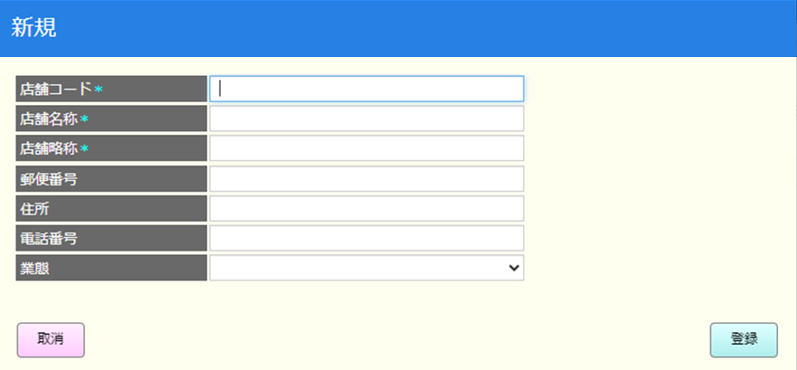
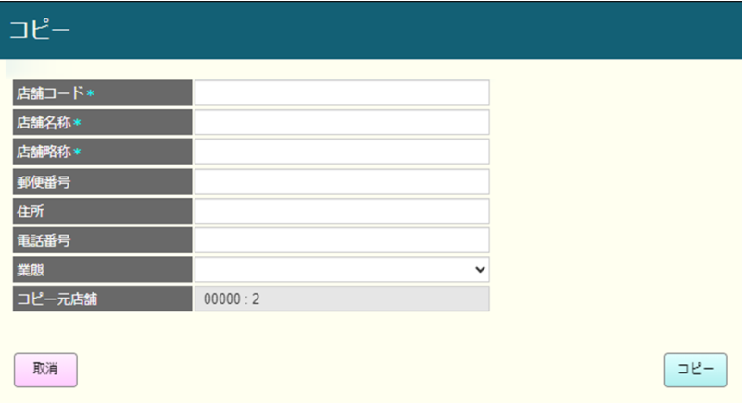
21

17
18

22
23

 | ■画面項目定義

 | 画面項目ID | 項目 |  | タイプ | I/O | 多言語 | 出力 |  |  |  |  |  |  |  |  | インプット |  |  |  |  | 備考
 |  |  |  |  |  |  | マッピングデータ |  |  |  | 初期値 |  | 表示コントロール | Control enable |  | 必須 | 数字 | 桁 | マッピングデータ
 |  |  |  |  |  |  | API名 | 項目 |  |  |  |  |  |  |  |  |  |  | API名 | 項目
 | 0 | 画面タイトル |  | テキスト | － | ● | － | － |  |  | － |  | 新規の場合：新規 編集の場合：編集 コピーの場合：コピー | － |  | － | ー | ー | － | ー | イベントID:MD8201-01
 | 1 | 店舗コード（タイトル） |  | テキスト | － | ● | － | － |  |  | 店舗コード* |  | ー | 新規・コピーの場合：有効 編集の場合：無効 |  | － | ー | ー | － | ー
 | 2 | 店舗コード（値） |  | EditText | O | － | AP8201 | code |  |  | － |  | ー | － |  | ● | ● | ー | AP8204 AP8205 | code
 | 3 | 店舗名称（タイトル） |  | テキスト | － | ● | － | － |  |  | 店舖名称* |  | ー | － |  | － | ー | ー | － | －
 | 4 | 店舗名称（値） |  | EditText | O | － | AP8201 | name |  |  | － |  | ー | 有効 |  | ● | ー | ー | AP8204 AP8205 | name | 最大半角50文字、全角25文字
 | 5 | 店舗略称（タイトル） |  | テキスト | － | ● | － | － |  |  | 店舗略称* |  | ー | ー |  | － | ー | ー | － | －
 | 6 | 店舗略称（値） |  | EditText | O | － | AP8201 | short_name |  |  | － |  | ー | 有効 |  | ● | ー | ー | AP8204 AP8205 | short_name | 最大半角30文字、全角15文字
 | 7 | 郵便番号（タイトル） |  | テキスト | － | ● | － | － |  |  | 郵便番号 |  | ー | ー |  | － | ー | ー | － | －
 | 8 | 郵便番号（値） |  | EditText | O | － | AP8201 | post_code |  |  | － |  | ー | 有効 |  | － | ー | ー | AP8204 AP8205 | post_code | 7桁の数字のみ入力可能とする。 形式：xxx-xxxx
 | 9 | 住所（タイトル） |  | テキスト | － | ● | － | － |  |  | 住所 |  | ー | ー |  | － | ー | ー | － | －
 | 10 | 住所（値） |  | EditText | O | － | AP8201 | address |  |  | － |  | ー | 有効 |  | － | ー | ー | AP8204 AP8205 | address | 最大半角100文字、全角50文字
 | 11 | 電話番号（タイトル） |  | テキスト | － | ● | － | － |  |  | 電話番号 |  | ー | ー |  | － | ー | ー | － | －
 | 12 | 電話番号（値） |  | EditText | O | － | AP8201 | phone_number |  |  | － |  | ー | 有効 |  | － | ー | ー | AP8204 AP8205 | phone_number | 最大数字の13桁。11桁の形式：xxx-xxxx-xxxx 10桁の形式：xx-xxxx-xxxx 13桁の形式: xxx-xx-xxxx-xxxx
 | 15 | 業態（タイトル） |  | テキスト | － | ● | － | － |  |  | 業態 |  | ー | ー |  | － | ー | ー | － | －
 | 16 | 業態（値） |  | ドロップダウン | O | － | AP8201 | business_type_code |  |  | 1: FO 2: FS 3: FM 4: BL |  | ー | 有効 |  | － | ー | ー | AP8204 AP8205 | business_type_code
 | 13 | 基本ポイント（タイトル） |  | テキスト | － | ● | － | － |  |  | 基本ポイント |  | ー | ー |  | － | ー | ー | － | －
 | 14 | 基本ポイント（値） |  | EditText | O | － | AP8201 | default_point |  |  | － |  | ー | 有効 |  | － | ー | ー | AP8204 AP8205 | default_point | 最大数字の6桁。
 | 15 | 営業開始時間（タイトル） |  | テキスト | ー | ● | ー | ー |  |  | 営業開始時間 |  | ー | ー |  | － | － | － | ー | ー
 | 16 | 営業開始時間（値） |  | TimePicker | I | － | AP8201 | start_hours |  |  | ー |  |  | ー |  | － | － | － | AP8204 AP8205 | start_hours | 形式: hh:mm
 | 17 | 営業終了時間（タイトル） |  | テキスト | ー | ● | ー | ー |  |  | 営業終了時間 |  | ー | ー |  | － | － | － | ー | ー
 | 18 | 営業終了時間（値） |  | TimePicker | I | － | AP8201 | end_hours |  |  | ー |  |  | ー |  | － | － | － | AP8204 AP8205 | end_hours | 形式: hh:mm
 | 19 | コピー元店舗（タイトル） |  | テキスト | － | ● | － | － |  |  | コピー元店舗 |  | コピーの場合に表示し、新規作成・編集の場合に表示しない。 | ー |  | － | ー | ー | － | －
 | 20 | コピー元店舗（値） |  | テキスト | O | － | － | － |  |  | － |  | コピーの場合に表示し、新規作成・編集の場合に表示しない。 | 無効 |  | ● | ー | ー | AP8205 | copy_source | 形式：選択されたコピー対象の「コード: 名称」
 | 21 | 取消 |  | ボタン | I | ● | ー | ー |  |  | 前画面 |  | ー | 有効 |  | － | － | － | ー | ー | イベントID：MD8201-02
 | 22 | 登録（新規） |  | ボタン | I | ● | ー | ー |  |  | 登録 |  | ` | 有効 |  | － |  |  |  |  | イベントID：MD8201-03
 | 23 | 確定（コピー） |  | ボタン | I | ● | ー | ー |  |  | 確定 |  | ー | 有効 |  | － | － | － | ー | ー | イベントID：MD8201-03
 | 24 | 確定（更新） |  | ボタン | I | ● | ー | ー |  |  | 更新 |  | ー | 変更があった場合に有効にする。 |  | － | － | － | ー | ー | イベントID：MD8201-03

